結合試験_Servlet
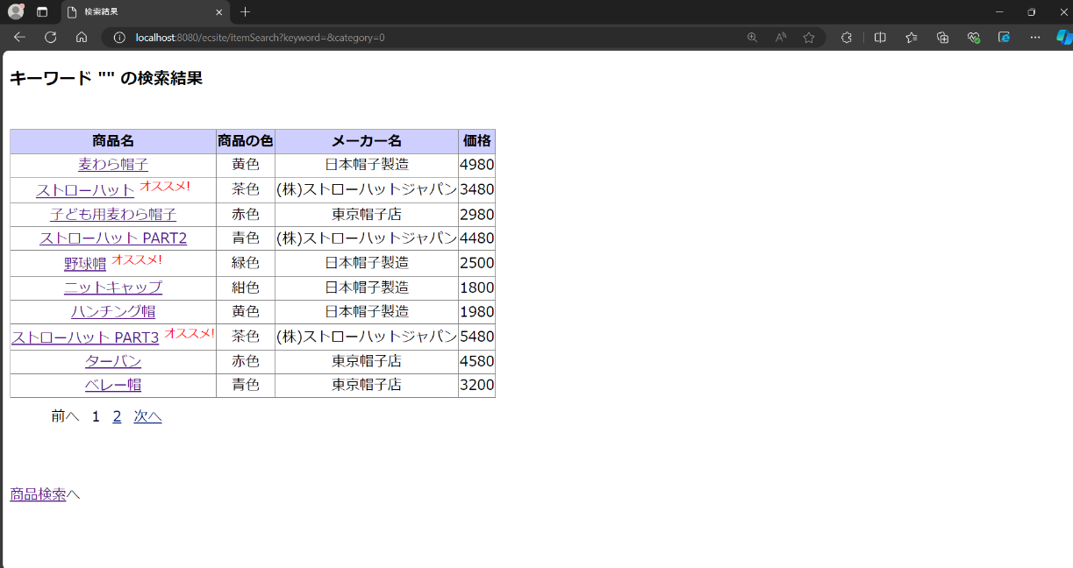
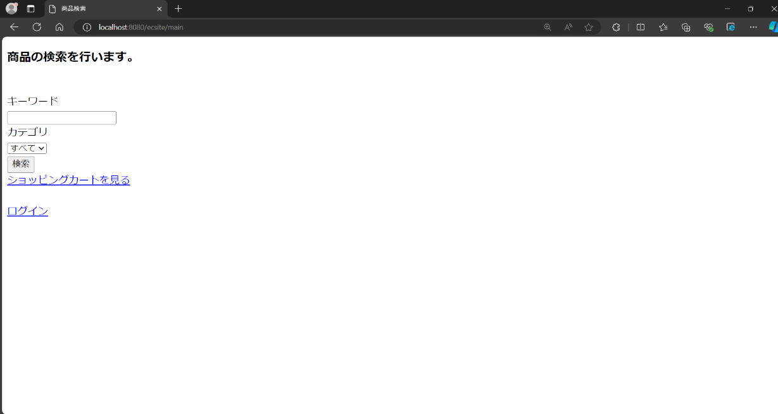
結合試験 エビデンス |  | システムID |  |  |  | 改訂日 | 2024-10-24 | No.
 |  | システム名称 | 電子商取引システム |  |  | 改訂者 | 永田歩輝

項番1 |  |  |  | 項番2

 | 初期状態 |  |  |  | 初期状態

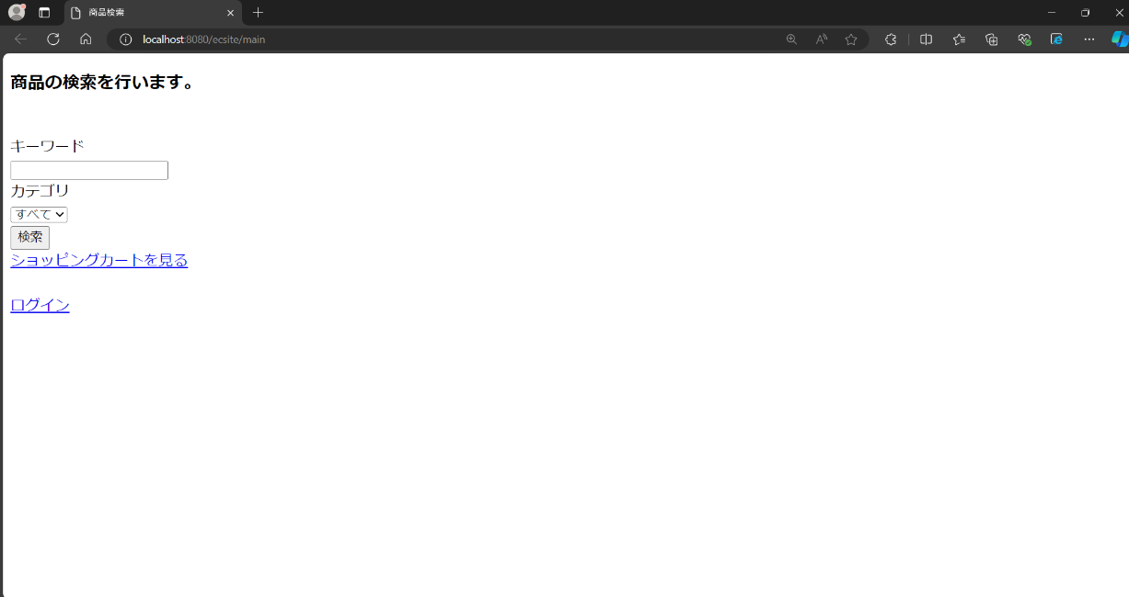
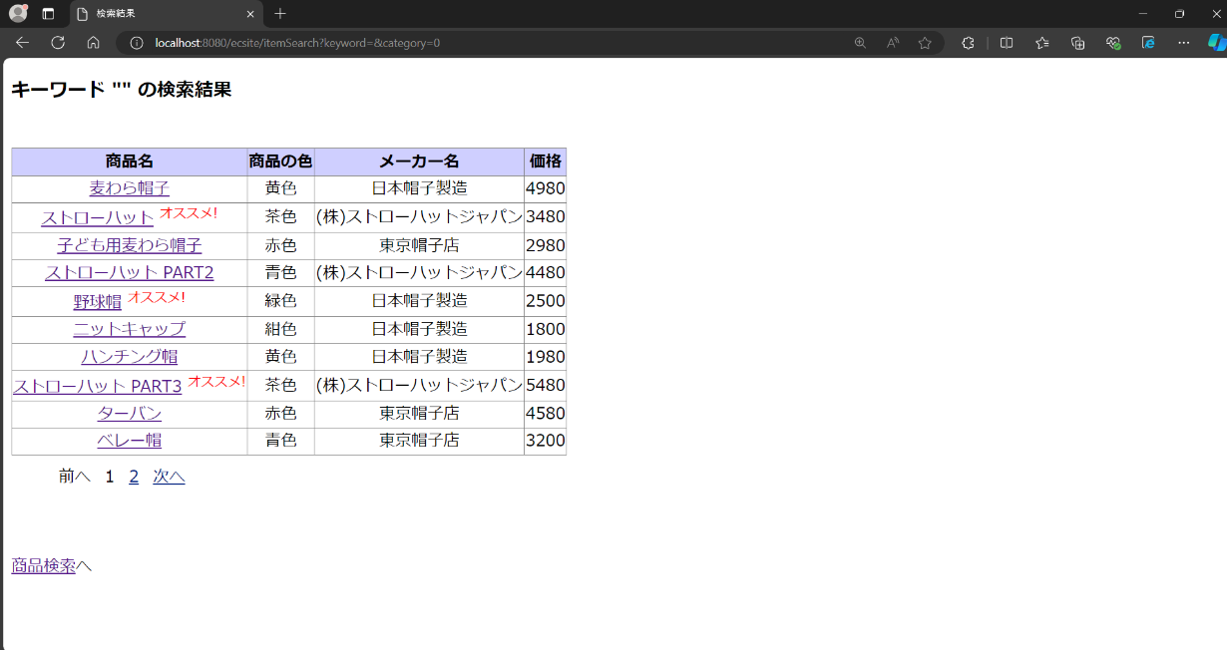

 | 「検索」ボタンを押下時 |  |  |  | 「商品検索へ」リンクを押下時

